상품제안서
[비빅스] 차량용 핸들 거치대 H16 | 상품코드: S15157

 |  |  |  |  |  |  | 02-713-8555 | www.synergygift.co.kr
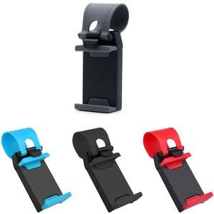

【상세/제작정보】

【인쇄/포장옵션】 | 레이저 / 포장지포장

【공급단가】 | 수량 | 500~ | 1,000~ | 2,000~ | 3,000~ | 5,000~
*VAT별도 | 단가 | 1,080원 | 1,040원 | 1,000원 | 960원 | 940원

【상품 URL】 | https://www.synergygift.co.kr:443/src/goods_detail.php?gdno=261

